フェアプレイ推進
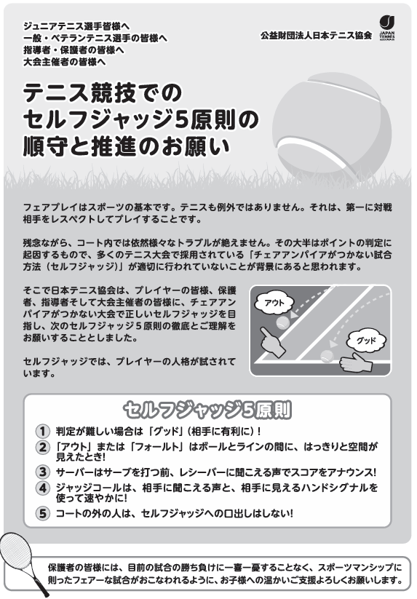

令和8年9月26日（土） 17:45～ あかやまテニスクラブ

